テスト項目
単体テスト項目
システム名
プログラム名
作成者
作成日
更新者
更新日

項目番号 | 大項目 | 小項目 | 確認内容 | 実施日 | 実施結果 | 2回目実施日 | 2回目実施結果 | 備考
1 | レイアウト | 画面レイアウト確認 | 画面の項目名が設計書と一致しているか確認 | 2021-09-15 | OK
2 |  | リスト表示確認 | SETSUBI_TBLの情報が表示されていることを確認。 | 2021-09-15 | OK
3 | ボタン押下 | 新規登録ボタン | 新規登録ボタン押下時、設備情報（登録）画面に遷移することを確認 | 2021-09-15 | OK
4 |  | 編集ボタン押下 | 編集ボタン押下時、設備情報（編集）画面に遷移することを確認 | 2021-09-15 | OK
5 |  | 削除ボタン押下 | 削除ボタン押下時、データが画面から削除されることを確認 データがSETSUBI_TBLから物理削除されることを確認 | 2021-09-15 | OK
6 | レイアウト | 新規登録画面 | 画面の項目名が設計書と一致しているか確認 | 2021-09-15 | OK
7 |  | リスト表示確認 | 設置場所に表示されているデータがKYOTEN_TBLと一致していることを確認 | 2021-09-15 | OK
8 | ボタン押下 | クリアボタン押下 | クリアボタン押下時、入力データが削除されることを確認 | 2021-09-15 | OK
9 |  | 保存ボタン押下 | 保存ボタン押下時、設備が未入力だとエラーメッセージが出ることを確認 | 2021-09-15 | OK
10 |  | 保存ボタン押下 | 正常登録時、設備情報一覧に遷移し今回の登録データが表示されていることを確認 正常終了のメッセージが出ることを確認 SETSUBI_TBLに登録されることを確認 | 2021-09-15 | OK
11 | レイアウト | 編集画面 | 画面の項目名が設計書と一致しているか確認 | 2021-09-15 | OK
12 |  | 表示確認 | 初期表示の名称が、選択したデータを引き継いでいることを確認 | 2021-09-15 | NG | 2021-09-15 | OK
13 | ボタン押下 | クリアボタン押下 | クリアボタン押下時、入力データが削除されることを確認 | 2021-09-15 | OK
14 |  | 保存ボタン押下 | 保存ボタン押下時、名称が未入力だとエラーメッセージが出ることを確認 | 2021-09-15 | OK
15 |  | 保存ボタン押下 | 正常登録時、設備情報一覧に遷移し今回のデータが更新されていることを確認 正常終了のメッセージが出ることを確認 SETSUBI_TBLの情報が更新されることを確認 | 2021-09-15 | NG | 2021-09-15 | OK
16
17
18
19
20
21
22
23
24
25
26
27
28
29
30
31
32
33
34
35
36
37
38
39
40
41
42
43
44
45
46
47
48
49
50
51
52
53
54
55
56
57
58
59
60
61
62
63
64
65
66
67
68
69
70
71
72
73
74
75
76
77
78
79
80
81
82
83
84
85
86
87
88
89
90
91
92
93
94
95
96
97
98
99
100

エビデンス
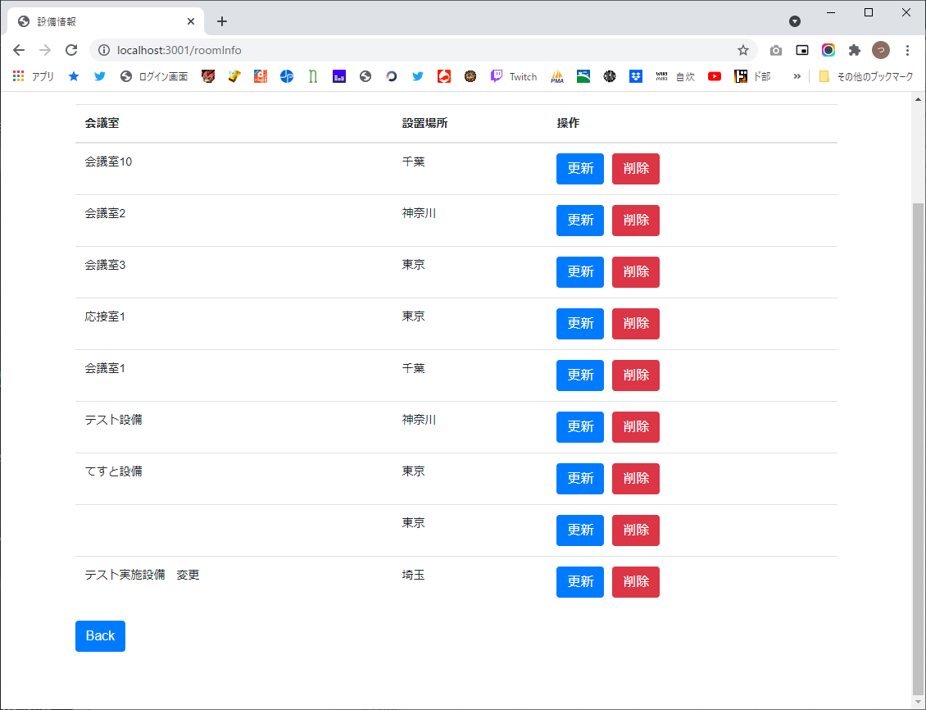
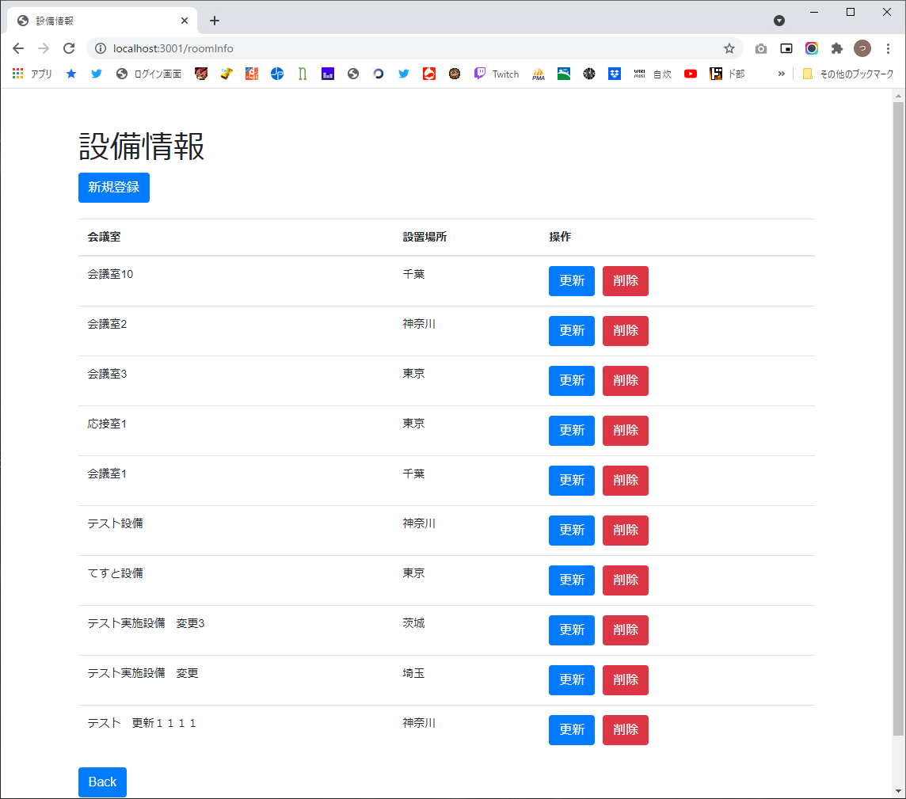
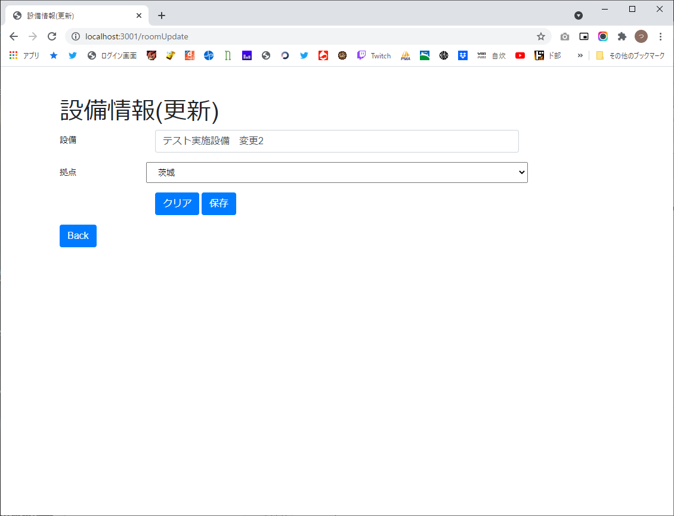
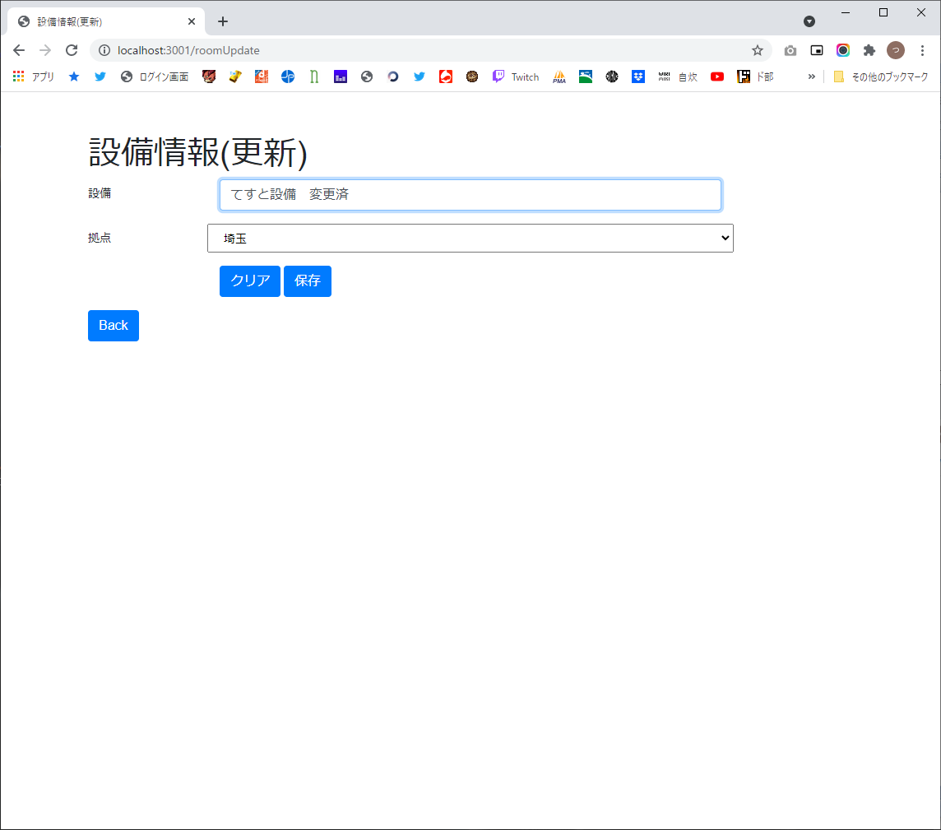
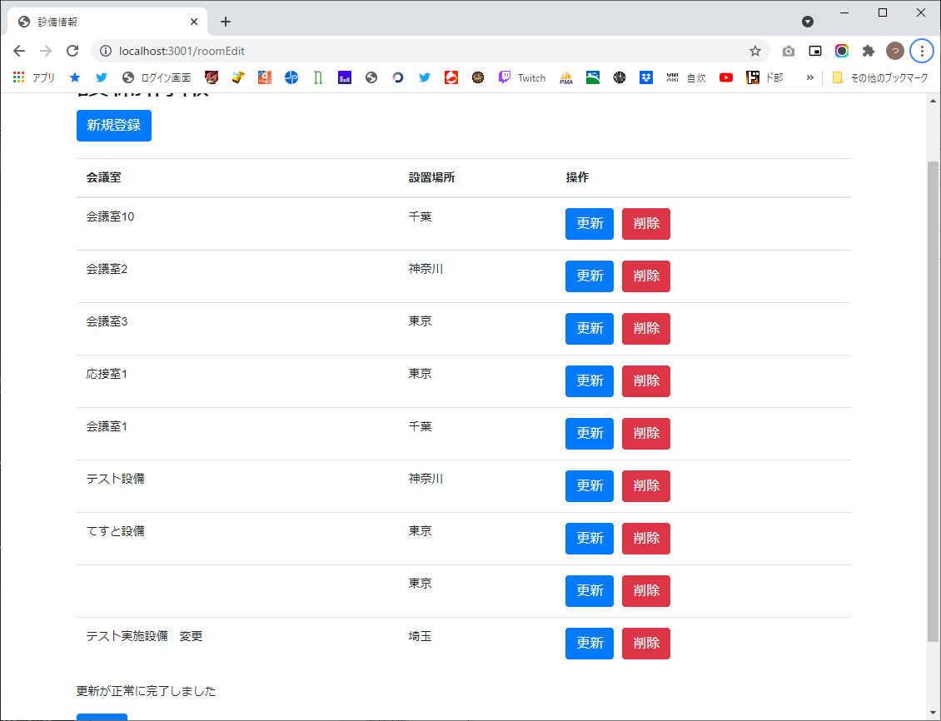
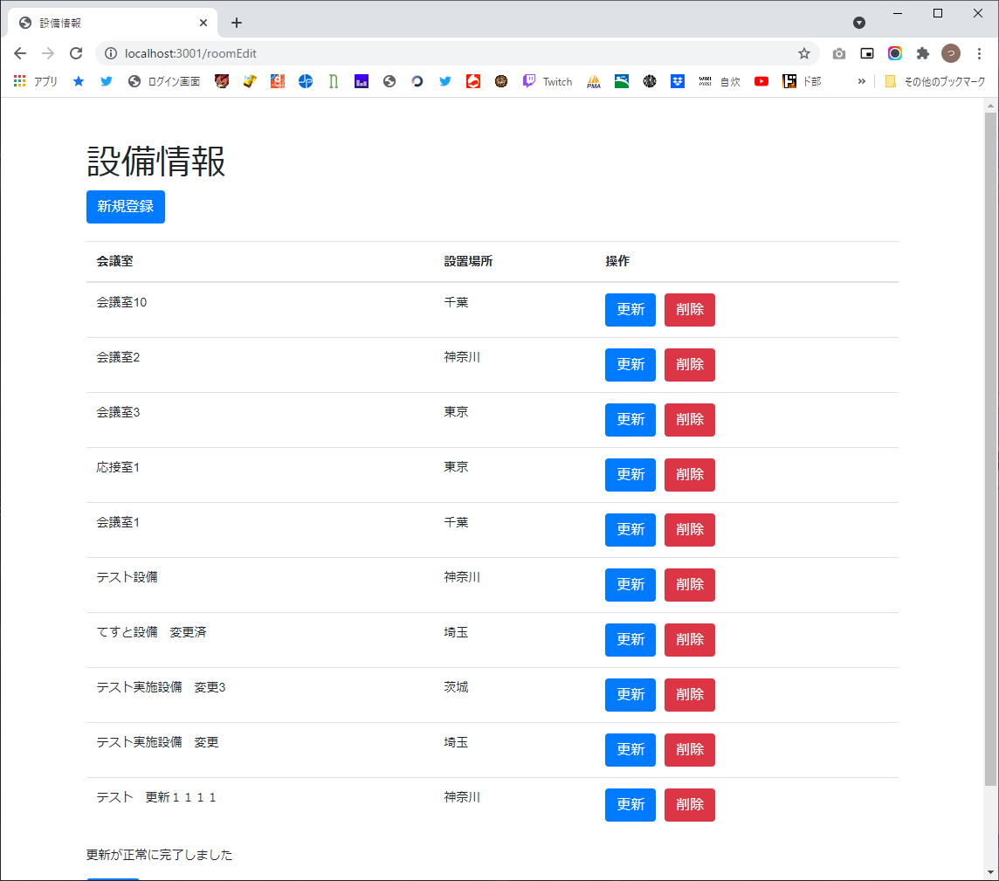
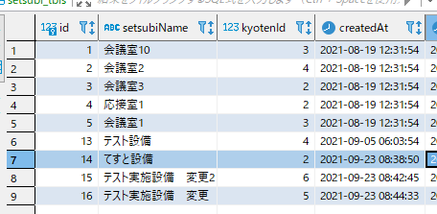
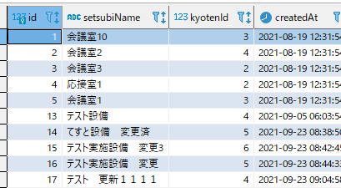
1

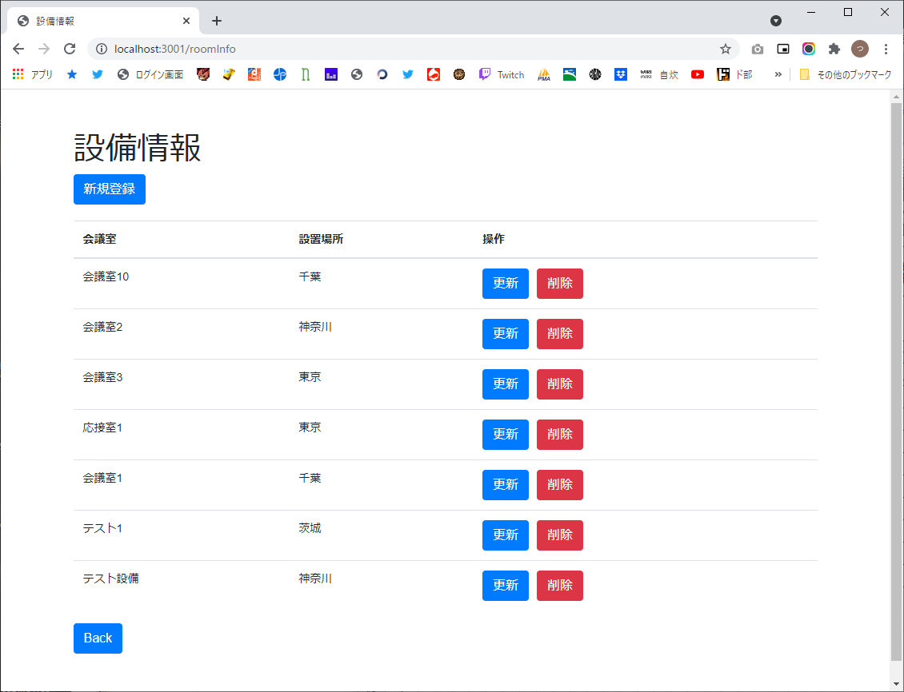

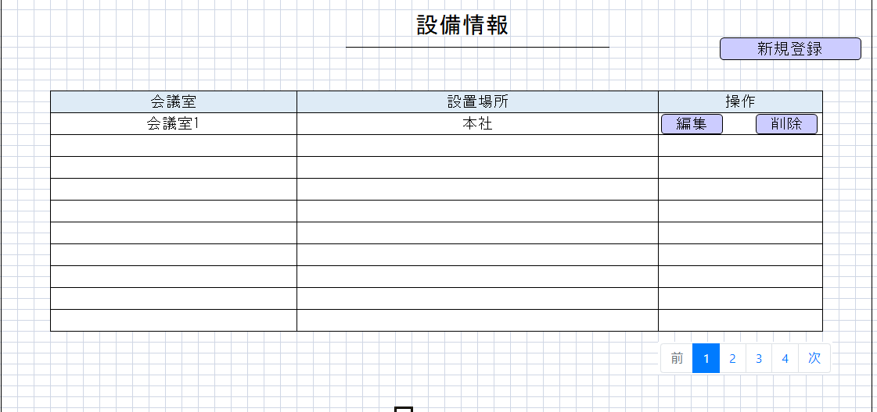

2



3



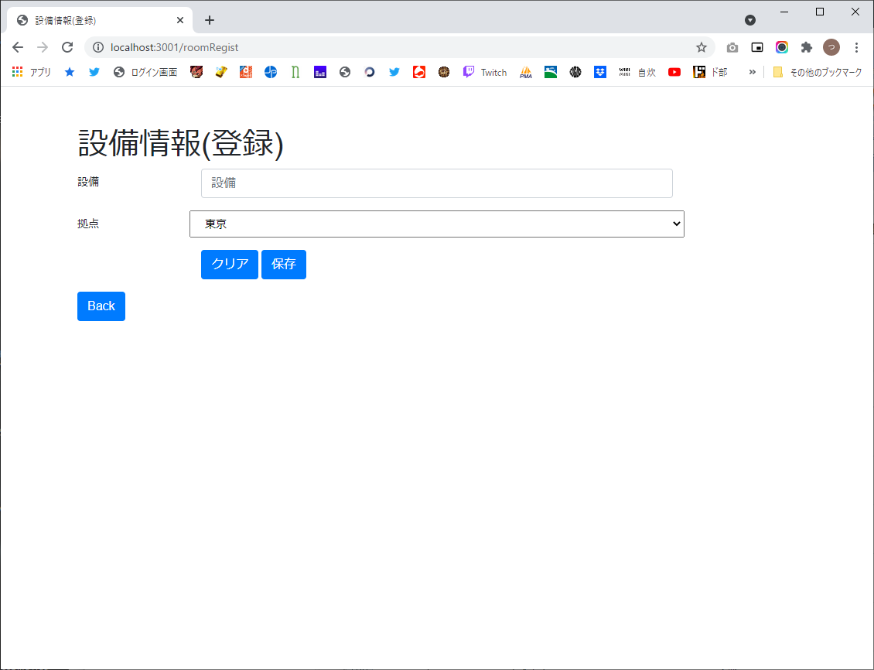

4


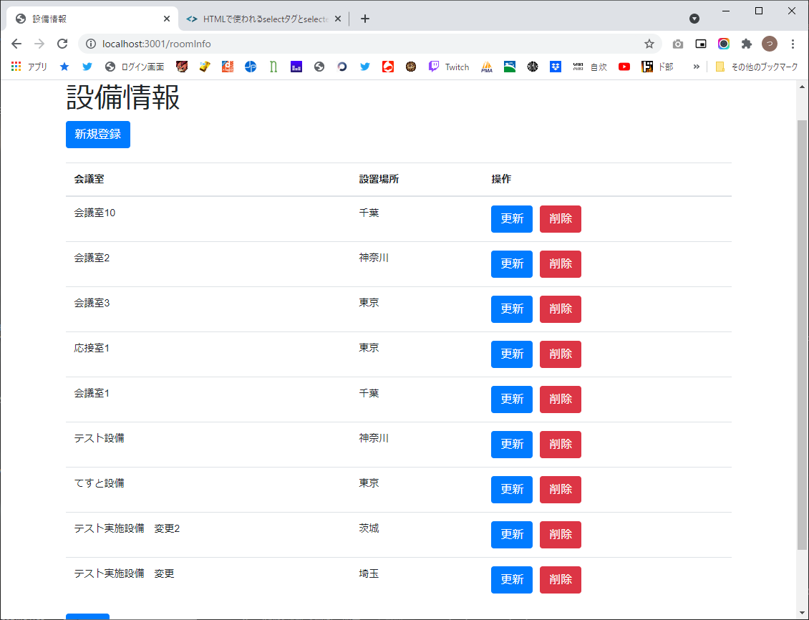


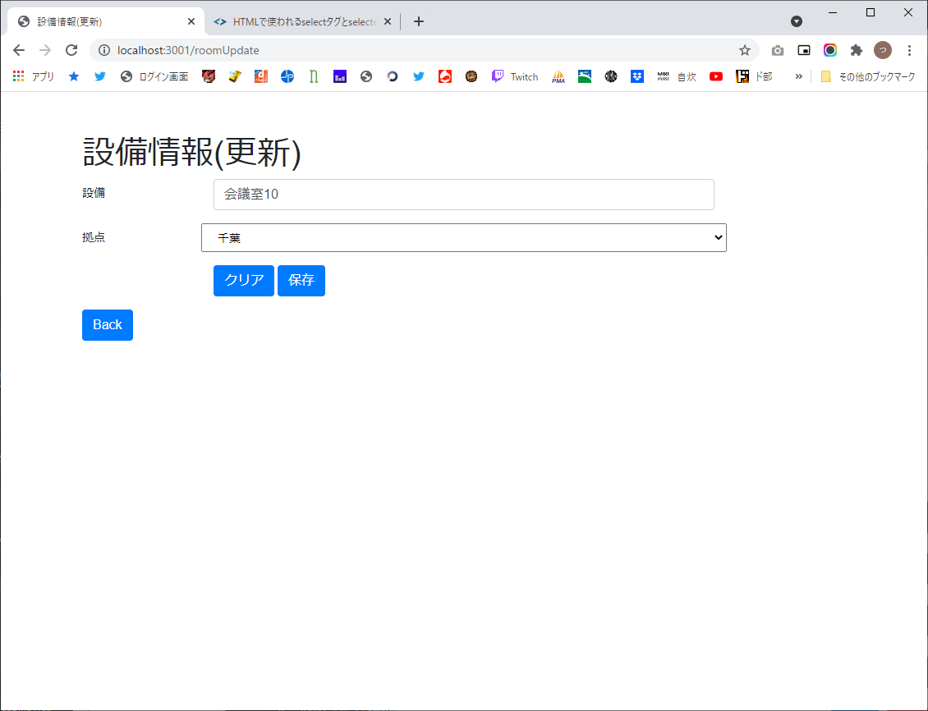

5



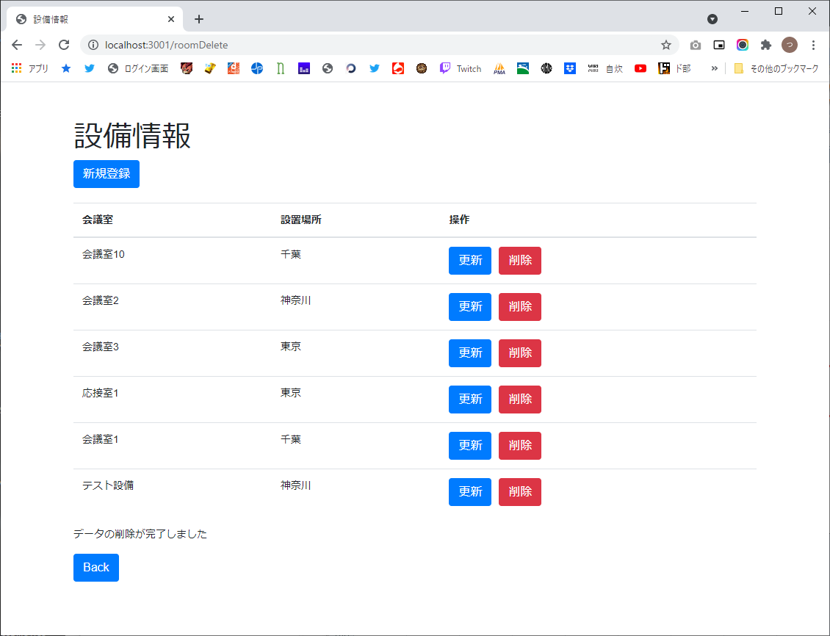

6



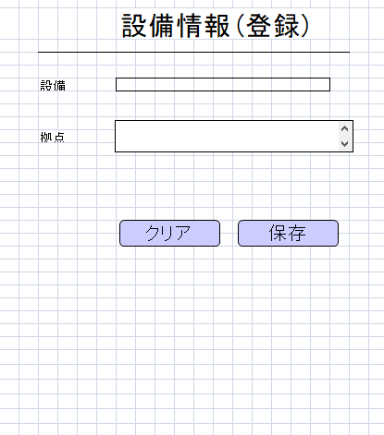

7

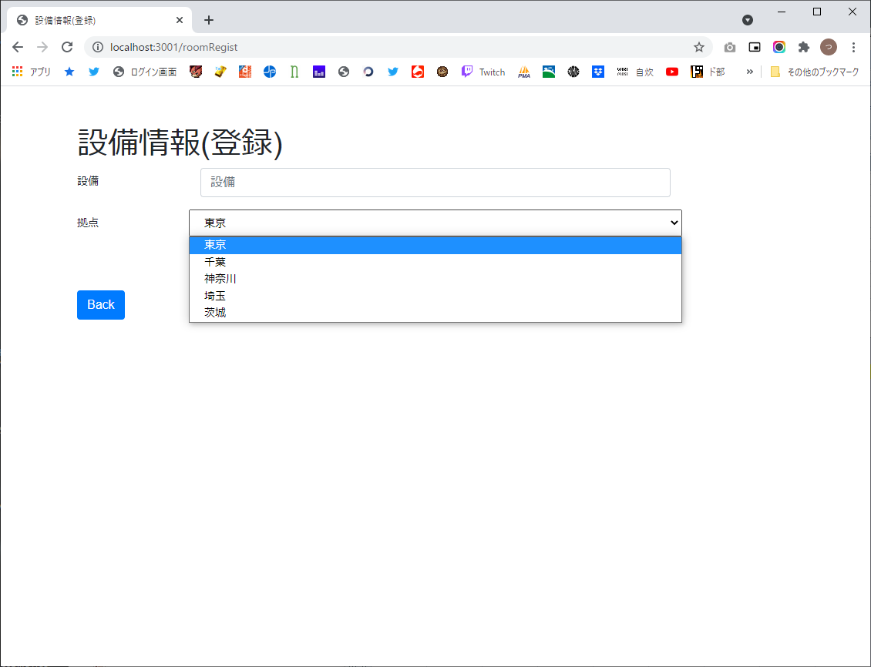

8





9



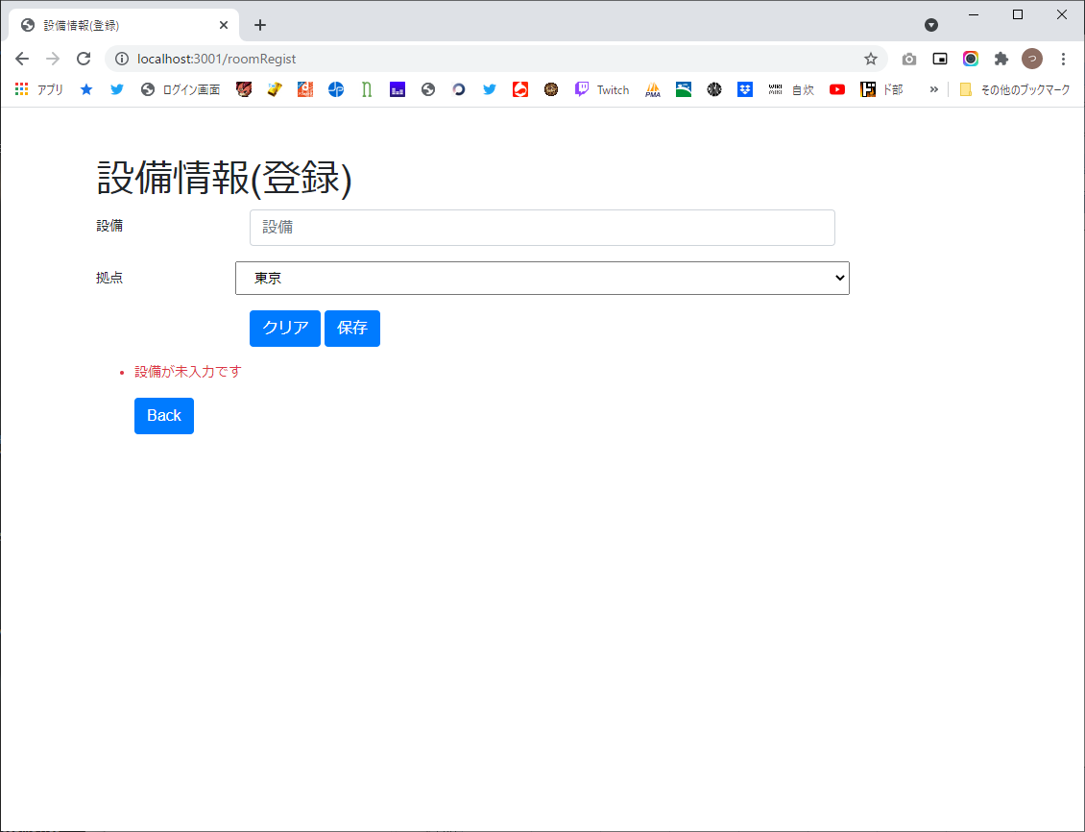

10



11

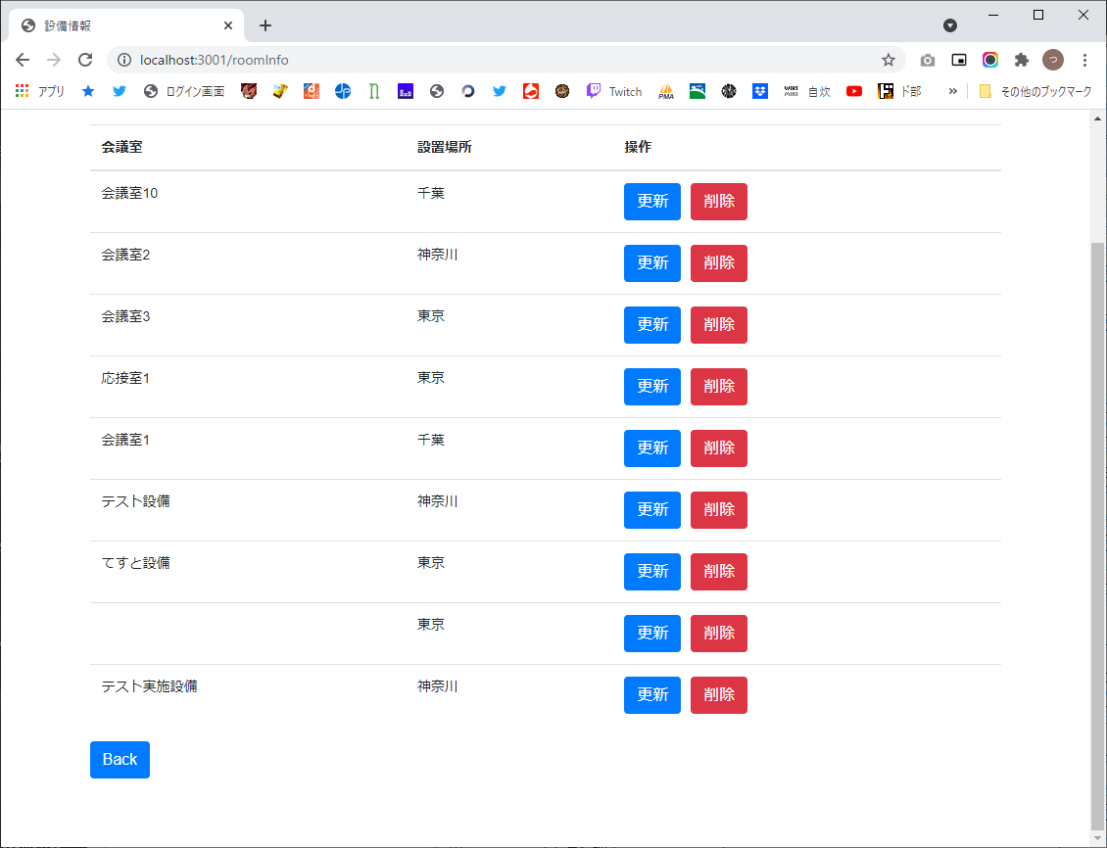



12



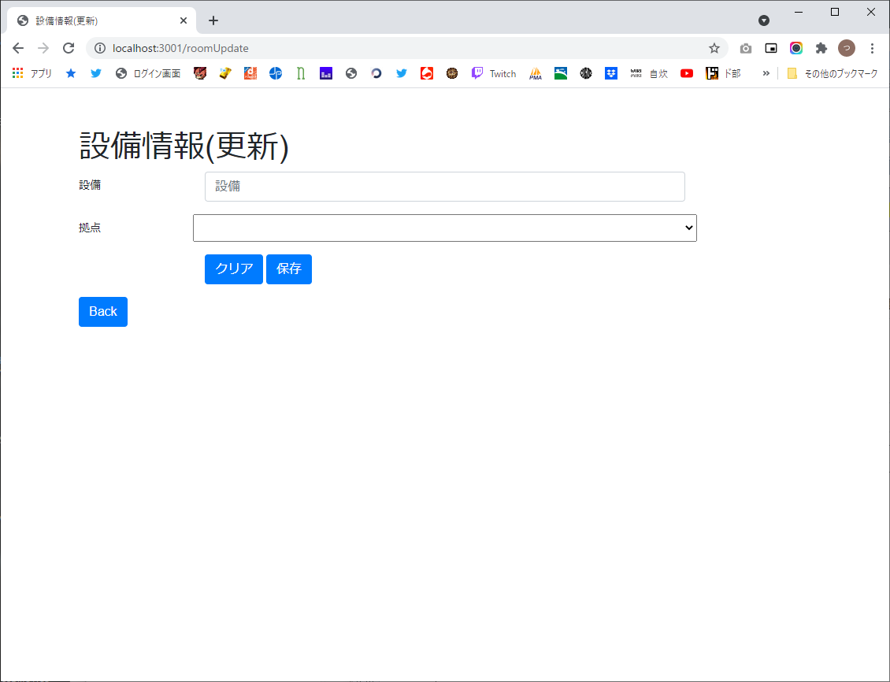

13

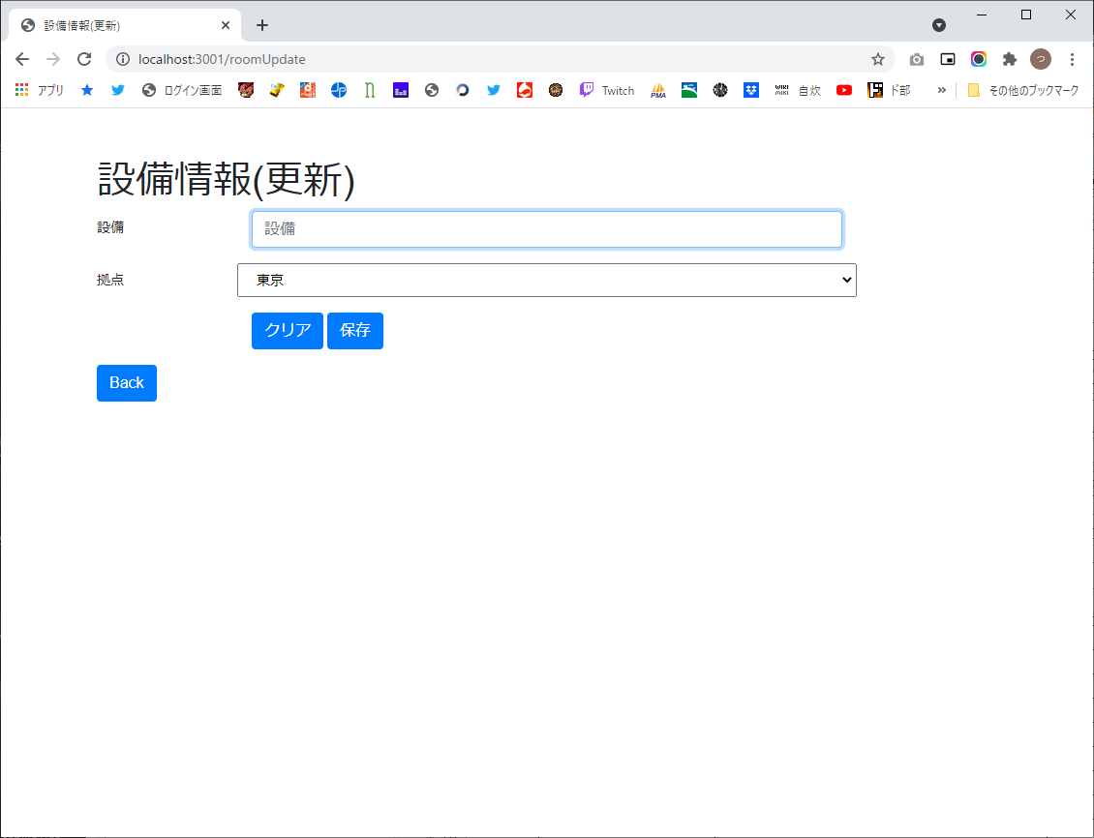

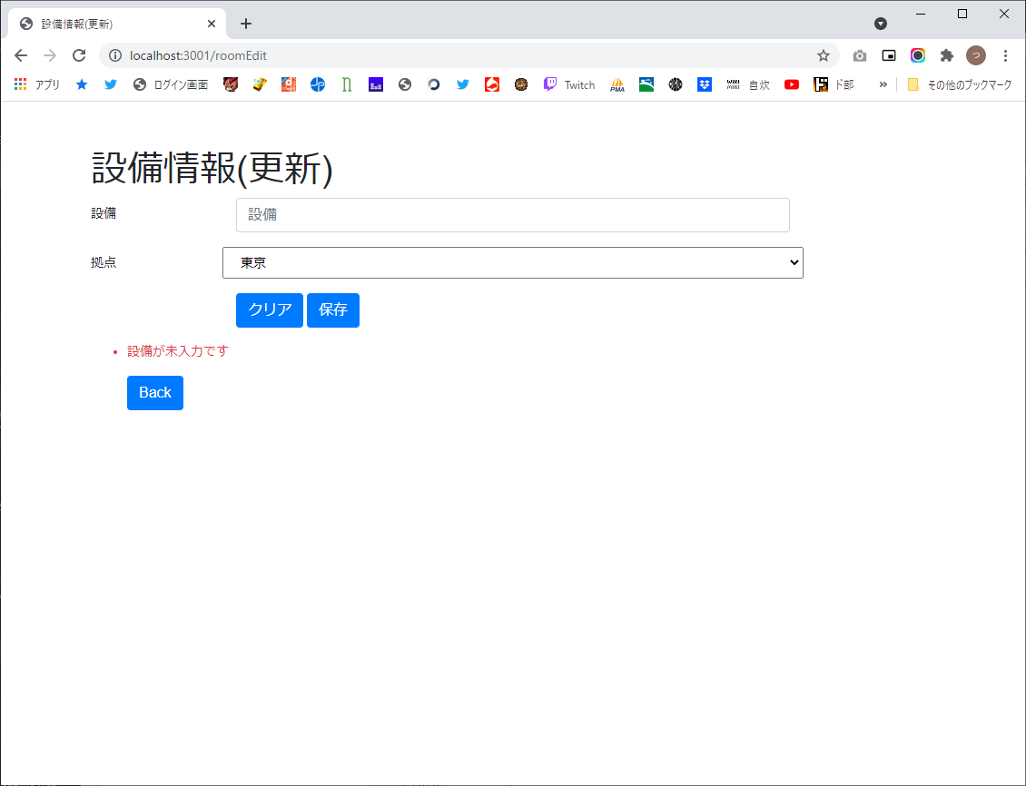

14

